ฟอร์มปล่าว
โครงการสอบเทียบอาคารชลประทาน
สำนักบริหารจัดการน้ำและอุทกวิทยา กรมชลประทาน
ศูนย์อุทกวิทยาชลประทาน ภาคเหนือตอนบน

ข้อมูลทางกายภาพ
1. ข้อมูลระบบส่งน้ำที่ตั้งของอาคาร
- ข้อมูลทั่วไปของอาคาร |  | ปตร.ปากคลองส่งน้ำสายใหญ่ ฝั่งซ้าย
- โครงการ |  | โครงการส่งน้ำและบำรุงรักษา แม่ยม
- ตำแหน่งที่ตั้ง กม. |  | 0+000
อำเภอ |  | สอง |  |  | จังหวัด | แพร่
- พิกัด |  | N 18๐ 29' 07.2" |  | E 100๐ 09' 28.2"
- ลักษณะคลอง |  | คลองดิน |  | คลองดาดคอนกรีต

2. ข้อมูลอาคาร
- ชื่ออาคาร
 | จำนวนบาน |  |  |  | 2 | บาน
 | ขนาดบาน |  | กว้าง |  | 4.00 | เมตร
 |  |  | สูง |  | 2.50 | เมตร
- ระดับพื้น Inlet |  |  |  |  |  | เมตร ( )
- ระดับพื้น Outlet |  |  |  |  |  | เมตร ( )
- ระดับพื้นธรณีอาคาร |  |  |  |  | 178.300 | เมตร ( ร.ท.ก. )
- ปริมาณน้ำไหลผ่านสูงสุด |  |  |  |  |  | ลูกบาศก์เมตร/วินาที
- รัศมีความโค้งของบาน (สำหรับบานโค้ง) |  |  |  |  |  | เมตร

3. ข้อมูลการสอบเทียบอาคารชลประทาน ( ประเภทบาน )
ประตูระบายน้ำบานตรง (Sluice gate)
ประตูระบายน้ำบานโค้ง (Radial or Tainter gate)
การไหลแบบอิสระ (Free flow)
การไหลแบบจม (Submerged flow)

Free flow
Submerged flow

กายภาพ กม.34+656
 | โครงการสอบเทียบอาคารชลประทาน
 | สำนักบริหารจัดการน้ำและอุทกวิทยา กรมชลประทาน
 | ศูนย์อุทกวิทยาชลประทาน ภาคเหนือตอนบน

1 | ข้อมูลทางกายภาพ
 | 1.1 ข้อมูลระบบส่งน้ำที่ตั้งของอาคาร
 | - ข้อมูลทั่วไปของอาคาร |  | อาคารอัดน้ำกลางคลอง |  |  |  | อาคาร
 | - โครงการ |  | โครงการส่งน้ำและบำรุงรักษาแม่ยม
 | - ตำแหน่งที่ตั้ง กม. |  | 34 + 656 |  |  |  | คลองสายใหญ่
 | อำเภอ |  | เมือง |  |  |  | จังหวัด | แพร่
 | - พิกัด |  | N 18º13'04.7'' |  | E 100º07'38.8''
 | - ลักษณะคลอง |  | ÿ คลองดิน |  | ÿ คลองดาดคอนกรีต

 | 1.2 ข้อมูลอาคาร
 | - ชื่ออาคาร | อาคารอัดน้ำกลางคลอง (ไม่มีการเปิดปิดบาน)
 |  |  | จำนวนบาน |  |  | 1 | บาน
 |  |  | ขนาดบาน | กว้าง |  | 4.00 | เมตร
 |  |  |  | สูง |  | 2.00 | เมตร
 | - ระดับพื้น Inlet |  |  |  |  | - | เมตร (ร.ท.ก.)
 | - ระดับพื้น Outlet |  |  |  |  | - | เมตร (ร.ท.ก.)
 | - ระดับพื้นธรณีอาคาร |  |  |  |  | 0.00 | เมตร (ร.ส.ม.)
 | - ปริมาณน้ำไหลผ่านสูงสุด |  |  |  |  | - | ลูกบาศก์เมตร/วินาที
 | - รัศมีความโค้งของบาน (สำหรับบานโค้ง) |  |  |  |  | - | เมตร

 | 1.3 รูปภาพอาคารชลประทาน
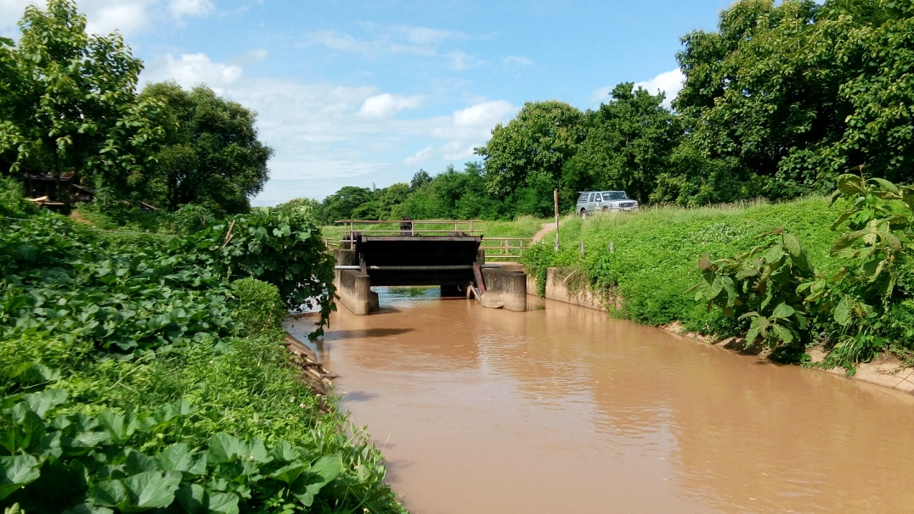

2 | ข้อมูลการสอบเทียบอาคารชลประทาน
 | ÿ Rating Curve

ที่ | ระดับน้ำ | ระดับ | H |  | ระยะเปิดบาน | Q | H/Go | Cd
 | ด้านเหนือน้ำ | ธรณี |  |  | (Go)
 | ม.(รทก./รสม.) | ม.(รทก./รสม.) |  |  | ม. | ลบ.ม./วินาที |  |  |  | เหนือ | ท้าย | ระยะเปิดบาน | Q
 |  |  |  |  |  |  |  |  | 240955 | 2.602 | 1.887 | 0.40 | 6.371
 |  |  |  |  |  |  |  |  | 240955 | 2.522 | 1.967 | 0.80 | 8.973
 |  |  |  |  |  |  |  |  | 240955 | 2.342 | 2.087 | 1.20 | 12.283
 |  |  |  |  |  |  |  |  | 240955 | 2.282 | 2.217 | 1.60 | 10.250
 |  |  |  |  |  |  |  |  | 240955 | 2.282 | 2.227 | 2.00 | 8.775

สอบเทียบอาคาร ปตร กลางคลองซอย 20 โครงการ ส่งน้ำและบำรุงรักษา แม่ยม

3 | ข้อมูลการเปิดบานในระดับต่างๆ

ที่ | ระดับน้ำ | ระดับธรณี | H | ระยะเปิดบาน | H/Go | Cd | ปริมาณน้ำไหลผ่าน
 | ด้านเหนือน้ำ |  |  | (Go)
 | ม.(รทก./รสม.) | ม.(รทก./รสม.) |  | ม. |  |  | ลบ.ม./วินาที

หมายเหตุ สามารถนำไปใช้คำนวณในการยกบานระบายที่ระดับต่างๆ โดยป้อนข้อมูลระดับด้านเหนือน้ำและระดับที่ต้องการยกบาน
 | จะสามารถทราบปริมาณน้ำไหลผ่านอาคารได้ (กรอกข้อมูลในช่องว่างเท่านั้น ยกเว้นช่องสีทึบ)

